表链的概念
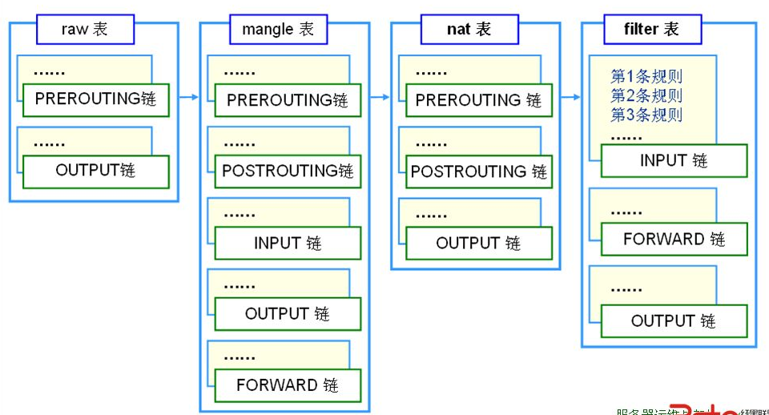
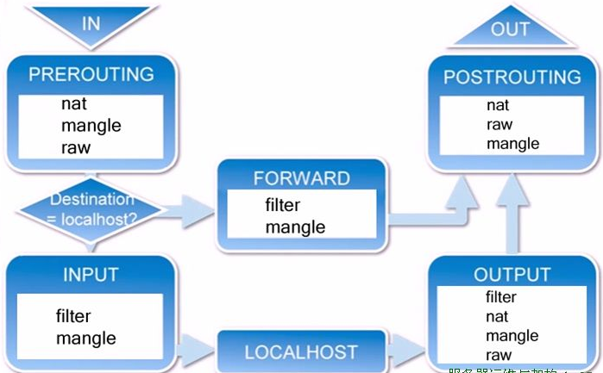
void user_rf_pre_init()
{
}
专门负责数据包过滤
专门负责网络地址转换（Network Address Translation）
专门做数据包字段修改
(网络优化，通过修改IP数据包的某些字段获得最小的传输延迟更大吞吐量)
过滤输入到防火墙的数据流
处理从防火墙出发到别的地方去的数据流
处理在防火墙上被转发的数据流
(从防火墙的一个接口进去从另外一个端口出来)
表由链构成
链由规则构成
(允许或拒绝从哪里来的数据到哪里去)
输出数据流
源地址转换
目标址转换
基于网址url的过滤
优先级最低
优先级最高
凡目标地址(终点)是防火墙的为入站数据
凡源地址(起点)是防火墙的为出站数据
起点和终点都不是防火墙，只是经过防火墙被转发的为转发数据

ICACHE_FLASH_ATTR

地址转换(NAT)就是：路由器将私有地址转换为公有地址使数据包能够发到因特网上，同时从因特网上接收数据包时，将公用地址转换为私有地址。
网络地址转换（Network Address Translation或简称NAT，也叫做网络掩蔽或者IP掩蔽）是一种在IP数据包通过路由器或防火墙时重写源IP地址或/和目的IP地址的技术。
源地址转换：源地址转换是内网地址向外访问时，发起访问的内网ip地址转换为指定的ip地址（可指定具体的服务以及相应的端口或端口范围），这可以使内网中使用保留ip地址的主机访问外部网络，即内网的多部主机可以通过一个有效的公网ip地址访问外部网络。
A公司拥有多个公网IP（60.191.82.105-107），A公司希望内部用户（IP为192.168.1.50）使用某个特定的IP（60.191.82.107）访问互联网，则需在出口路由设备上需要配置源地址转换。

iptables规则
1.语法规则
iptables -t nat -I PREROUTING -s 192.168.8.0/24 -d 192.168.8.1 -p tcp -m tcp --dport 53 -j REDIRECT --to-ports 5353
查看网络状态使用命令: natstate -an

表名
管理选项
链名(大写)
匹配条件
目标动作(大写)或跳转
不指定链名时，默认表示该表的所有链
不指定表名时，默认表示filter表
源地址，目标地址，端口类型，端口号，从哪里来到哪里去
增，删，改，清除
阻止还是放行
源地址
目标地址

DROP : 丢弃
REJECT : 拒绝
ACCEPT : 接受
RETURN : 返回主链继续匹配
REDIRECT: 端口重定向
MASQUERADE :地址伪装
DNAT : 目标地址转换
SNAT ：源地址转换 MARK ：打标签

-s | --src | --source [!] IP/NETWORK :源地址
-d :目标地址
-i : 指定数据报文流入接口 input prerouting forward
-o : 指定数据报文流出接口 output postrouting forward
-p : protocol 指定放行的协议
-L ：list 列表 , -n 数字格式显示ip和端口,--line-numbers:显示行号
-A ：append附加规则，将新增的规则添加到链的尾部
-I[n] ：插入为第n条规则
-D : 删除第n条规则
-N ： 新建一条自定义链（内置链不能删除，如果太多，可以自定义链）
-X : 删除自定义空链，如果链内有规则，则无法删除
-P : 设定默认策略，为指定链设置默认策略，iptables-t fllter -P INPUT DROP
-F ：清空链iptables-t nat -F INPUT(清空nat表中的input链), iptables -F(清空所有链)

user_init

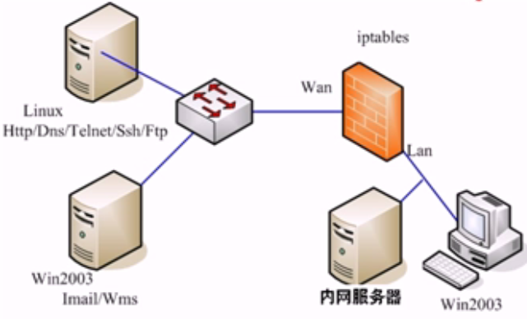
外网服务器
222.222.101.2(无网关)
eth0 : 222.222.101.1
eth1 : 192.168.222.101(内网网关)
192.168.222.102
192.168.222.103
有个阿帕奇服务器
eth1 : snat
eth0 : dnat
A.首先让内网能够访问外网：
1. 打开防火墙的内核转发(路由)功能：
echo 1 > /proc/sys/net/ipv4/ip_forward (临时)
nano /etc/sysctl.conf 改net.ipv4.ip.forword=1(永久)
2. 对eth1口(LAN)做源地址转换SNAT：
iptables -t nat -A POSTROUTING -s 192.168.222.0/24 -o eth0 -j SNAT --to-sourse 222.222.101.1
iptables -t nat -A POSTROUTING -s 192.168.222.0/24 -o eth0 -j MASQUERADE
做了这个操作后内网主机可以ping 通 222.222.101.1
B.让外网能过访问内网的资源如访问http://222.222.101.1可以跳转到内网服务器192.168.222.103的网站.
1. 对eth0口(WAN)做目标地址转换DNAT
iptables -t nat -A PREROUTING -p tcp -d 222.222.101.1 --dport 80 -i eth0 -j DNAT --to-destination 192.168.222.103
C.对经过防火墙的访问行为进行过滤
1.只允许内网用户访问外网的特定服务器http,ftp服务器等，其他均不能访问：
修改filter表的默认策略为阻止：
iptables -t filter -P FORWARD DROP //这时候所有的转发都被阻止如ping 222.222.101.1是不通的
2.开放外网的特定端口给内网使用
//开放DNS服务器
iptables -t filter -A FORWARD -s 192.168.222.0/24 -o eth0 -p tcp --dport 53 -j ACCEPT //去DNS服务器的数据
iptables -t filter -A FORWARD -s 192.168.222.0/24 -o eth0 -p udp --dport 53 -j ACCEPT
iptables -t filter -A FORWARD -i eth0 -p tcp --sport 53 -j ACCEPT //从DNS服务器来的 数据
iptables -t filter -A FORWARD -i eth0 -p udp --sport 53 -j ACCEPT
//开放网站访问
iptables -t filter -A FORWARD -s 192.168.222.0/24 -o eth0 -p tcp --dport 80 -j ACCEPT
iptables -t filter -A FORWARD -i eth0 -p udp --sport 80 -j ACCEPT
//开放流媒体访问
iptables -t filter -A FORWARD -s 192.168.222.0/24 -o eth0 -p tcp --dport 554 -j ACCEPT
iptables -t filter -A FORWARD -i eth0 -p tcp--sport 554 -j ACCEPT
//开放ftp文件访问
iptables -t filter -A FORWARD -s 192.168.222.0/24 -o eth0 -p tcp --dport 20:21 -j ACCEPT //开放20到21号端口
iptables -t filter -A FORWARD -i eth0 -p tcp --sport 20:21 -j ACCEPT
//开放邮件访问
iptables -t filter -A FORWARD -s 192.168.222.0/24 -o eth0 -p tcp --dport 25 -j ACCEPT
iptables -t filter -A FORWARD -i eth0 -p tcp --sport 25 -j ACCEPT
iptables -t filter -A FORWARD -s 192.168.222.0/24 -o eth0 -p tcp --dport 110 -j ACCEPT
iptables -t filter -A FORWARD -i eth0 -p tcp --sport 110 -j ACCEPT
iptables -t filter -A FORWARD -s 192.168.222.0/24 -o eth0 -p tcp --dport 143 -j ACCEPT
iptables -t filter -A FORWARD -i eth0 -p tcp --sport 143 -j ACCEPT
当用户的协议类型为tcp
目标地址为防火墙WAN口
目标端口为80端口
限定输入端口为eth0 (从eht0发进来的)
没有指定源端口，为任意数据
将目标地址转换为内网服务器地址192.168.222.103
从外网口出去
看到这种数据包做SNAT源地址转换
从局域网来的数据
把源地址转换成外网口地址
如果外网口使用动态地址如拨号获取的方式，无法确认IP可以使用IP伪装的方法自动获取外网口IP地址

//规则查询信息说明
Chain POSTROUTING (policy ACCEPT 5159 packets, 385K bytes)
pkts bytes target prot opt in out source destination
22605 831K MASQUERADE all -- * wlan1 192.168.8.0/24 0.0.0.0/0
被本机匹配的报文个数
所有报文加起来的大小
处理机制
放行的协议类型
额外选项
源地址
目标地址

openssl证书
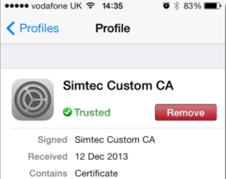
自签名证书
首先，创建一个私钥文件：
openssl genrsa -out myselfsigned.key 2048
然后创建自签名证书：
openssl req -new -x509 -key myselfsigned.key -out myselfsigned.cer -days 365 -subj /CN=www.mysite.com
上面的命令中，关于私钥和证书(cer)的文件名可以是任意的。其中 CN 参数需要设置为主机名(例如 https://www.mysite.com )。而 days 参数则指定证书从创建开始的有效天数。
在Apache服务器上面可以直接使用私钥和证书文件(做相关的SSL配置即可)。在IIS中需要一个PFX文件，通过该文件，可以将证书导入至IIS的Server Certificates中。当然通过OpenSSL可以创建PFX文件：
openssl pkcs12 -export -out myselfsigned.pfx -inkey myselfsigned.key -in myselfsigned.cer
创建自己的证书颁发机构(CA)
使用自签名证书会有这样的问题：需要为每台设备中用到的每个证书设置相关的信任关系。有一个解决办法就是创建自己的证书颁发机构(CA)根证书，然后基于该根证书创建别的证书。
这样一来就是自己扮演着CA，取代了商业性质的CA。这样做的好处就是自己的CA证书只需要在每台设备上安装一次即可。之后，设备会自动的信任基于CA根证书创建的证书。
首先是创建私钥文件(跟之前的一样)：
openssl genrsa -out myCA.key 2048
然后是创建证书：
openssl req -x509 -new -key myCA.key -out myCA.cer -days 730 -subj /CN="Simtec cwm CA"
上面创建的证书(myCA.cer)可以公开发布出去，并安装在iOS或者其它OS上，以此当做内置的受信任根CA。自制的CA证书存储在 General->Settings->Profile
其中私钥文件(myCA.key)只用是再创建新的SSL证书时使用。
上面的CA创建好之后，我们可以基于该证书创建许多证书。注意，这里多了一个步骤：必须创建一个CSR(客户端证书请求文件)——就像购买商业的SSL证书一样。
首先需要创建一个私钥文件：
openssl genrsa -out mycert1.key 2048
然后是创建CSR:
openssl req -new -out mycert1.req -key mycert1.key -subj /CN=www.mysite.com
接着用这个CSR创建证书：
openssl x509 -req -in mycert1.req -out mycert1.cer -CAkey myCA.key -CA myCA.cer -days 365 -CAcreateserial -CAserial serial
这里创建的证书(mycert.cer)可以安装在一台web服务器上，并且已经安装了相关CA证书的iOS设备都可以访问该web服务器。

子网掩码
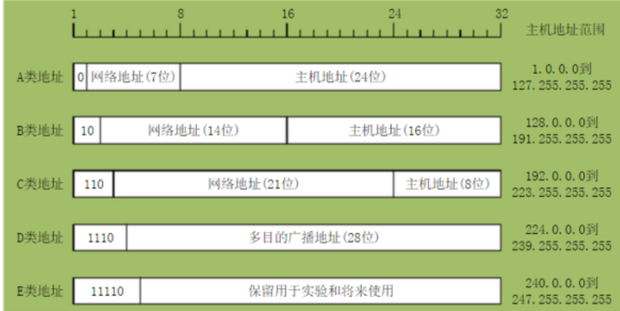
IP地址被用来给Internet上的电脑一个编号。大家日常见到的情况是每台联网的PC上都需要有IP地址，才能正常通信。我们可以把“个人电脑”比作“一台电话”，那么“IP地址”就相当于“电话号码”，而Internet中的路由器，就相当于电信局的“程控式交换机”。 IP地址是一个32位的二进制数，通常被分割为4个“8位二进制数”（也就是4个字节）。IP地址通常用“点分十进制”表示成（a.b.c.d）的形式，其中，a,b,c,d都是0~255之间的十进制整数。例：点分十进IP地址（100.4.5.6），实际上是32位二进制数（01100100.00000100.00000101.00000110）。
A类，B类，C类
特殊
D类 以1110开始 用于组播 E类 以11110开始 用于科研保留
范围上划分有些要注意的： A类 从1.0.0.0 到126.255.255.255 B类 从128.0.0.0到191.255.255.255 C类 从192.0.0.0到223.255.255.255 其中127.x.x.x段地址空间是被保留的回环地址
IP地址包含 网络地址+主机地址，即IP地址=网络地址+主机地址
网络地址: 1、如果是192的C段地址，那么，网络地址就是：192.168.1.0，地址掩码是：255.255.255.0。 2、如果地址掩码是：255.255.0.0，那么网络地址就是：192.168.0.0。 3、网络地址很大一部分是由地址掩码决定的。
主机地址：
如IP地址是202.112.14.137，掩码是255.255.255.224 ，
网络地址是202.112.14.128，子网号是128。
主机地址是202.112.14.137 。
子网掩码
子网掩码(subnet mask)又叫网络掩码、地址掩码、子网络遮罩，它是一种用来指明一个IP地址的哪些位标识的是主机所在的子网，以及哪些位标识的是主机的位掩码。
子网掩码不能单独存在，它必须结合IP地址一起使用。子网掩码只有一个作用，就是将某个IP地址划分成网络地址和主机地址两部分。
子网掩码是一个32位地址，用于屏蔽IP地址的一部分以区别网络标识和主机标识，并说明该IP地址是在局域网上，还是在远程网上。
子网掩码——屏蔽一个IP地址的网络部分的“全1”比特模式。对于A类地址来说，默认的子网掩码是255.0.0.0；对于B类地址来说默认的子网掩码是255.255.0.0；对于C类地址来说默认的子网掩码是255.255.255.0。
通过子网掩码，就可以判断两个IP在不在一个局域网内部。
子网掩码可以看出有多少位是网络号，有多少位是主机号
网关
网关(Gateway)又称网间连接器、协议转换器。默认网关在网络层上以实现网络互连，是最复杂的网络互连设备，仅用于两个高层协议不同的网络互连。网关的结构也和路由器类似，不同的是互连层。网关既可以用于广域网互连，也可以用于局域网互连，网关实质上是一个网络通向其他网络的IP地址。
比如有网络A和网络B，网络A的IP地址范围为“192.168.1.1~192. 168.1.254”，子网掩码为255.255.255.0；网络B的IP地址范围为“192.168.2.1~192.168.2.254”，子网掩码为255.255.255.0。
在没有路由器的情况下，两个网络之间是不能进行TCP/IP通信的，即使是两个网络连接在同一台交换机（或集线器）上，TCP/IP协议也会根据子网掩码（255.255.255.0）判定两个网络中的主机处在不同的网络里。而要实现这两个网络之间的通信，则必须通过网关。如果网络A中的主机发现数据包的目的主机不在本地网络中，就把数据包转发给它自己的网关，再由网关转发给网络B的网关，网络B的网关再转发给网络B的某个主机。
所以说，只有设置好网关的IP地址，TCP/IP协议才能实现不同网络之间的相互通信。那么这个IP地址是哪台机器的IP地址呢？网关的IP地址是具有路由功能的设备的IP地址，具有路由功能的设备有路由器、启用了路由协议的服务器（实质上相当于一台路由器）、代理服务器（也相当于一台路由器）。
广播地址(Broadcast Address)
广播地址(Broadcast Address)是专门用于同时向网络中所有工作站进行发送的一个地址。
在使用TCP/IP 协议的网络中，主机标识段host ID 为全1 的IP 地址为广播地址，广播的分组传送给host ID段所涉及的所有计算机。例如，对于10.1.1.0 （255.255.255.0 ）网段，其广播地址为10.1.1.255 （255 即为2 进制的11111111 ），当发出一个目的地址为10.1.1.255 的分组（封包）时，它将被分发给该网段上的所有计算机。
根据IP地址和子网掩码求 网络地址 和 广播地址
将IP地址和子网掩码换算为二进制，子网掩码连续全1的是网络地址
IP地址和子网掩码进行与运算，结果是网络地址（即主机号全0是网络地址）
将运算结果中的网络地址不变，主机地址变为1，结果就是广播地址
地址范围就是含在本网段内的所有主机
网络地址+1即为第一个主机地址，广播地址-1即为最后一个主机地址， 由此可以看出地址范围是： 网络地址+1 至 广播地址-1
主机的数量=2^二进制位数的主机-2
减2是因为主机不包括网络地址和广播地址。
示例 一个主机的IP地址是202.112.14.137，掩码是255.255.255.224，要求计算这个主机所在网络的网络地址和广播地址
255.255.255.224 转二进制：11111111 11111111 11111111 11100000
202.112.14.137 转二进制：11001010 01110000 00001110 10001001
根据子网掩码可以分割网络号+主机号
网络号有27位，主机号有5位
网络地址就是：把IP地址转成二进制和子网掩码进行与运算
IP地址&子网掩码
11001010 01110000 00001110 10001001
11111111 11111111 11111111 11100000
------------------------------------------------------
11001010 01110000 00001110 10000000
即：202.112.14.128
计算广播地址
广播地址：网络地址的主机位全部变成1 ，10011111 即159 即：202.112.14.159
主机数
主机号有5位，那么这个地址中，就只能有25−2=3025−2=30个主机
因为其中全0作为网络地址，全1作为广播地址
根据每个网络的主机数量进行子网地址的规划和计算子网掩码
这也可按上述原则进行计算。
比如一个子网有10台主机，那么对于这个子网需要的IP地址是 10＋1＋1＋1＝13 注意：加的第一个1是指这个网络连接时所需的网关地址，接着的两个1分别是指网络地址和广播地址。 因为13小于16（16等于2的4次方），所以主机位为4位。
而 256－16＝240 所以该子网掩码为255.255.255.240。
如果一个子网有14台主机，不少人常犯的错误是：依然分配具有16个地址空间的子网，而忘记了给网关分配地址。这样就错误了，因为： 14＋1＋1＋1＝17 17.大于16，所以我们只能分配具有32个地址（32等于2的5次方）空间的子网。这时子网掩码为：255.255.255.224
5） 主机的数量
206 110 4 0/18被划分成16个子网，每个子网掩码？
（划分成16个子网，根据子网掩码/18就表示有18个1，就要从的IP地址的主机位借4位来用作网络位！）
子网掩码是255.255.252.0
每个子网可以容纳的主机数是1024台。
下面我来给你详细解答：
206.110.1.0 /18 由最后的那个/18，我们可以知道这个IP已经规定了它的网络位是18位，它默认的子网掩码就是11111111.11111111.11 | 000000.00000000(其中1代表网络位,0代表主机位)
可以看出我们可以操作的位数就是后面的14个0，也就是说我们可以在地面划分出几位作为子网的网络位，进而来划分子网。要求是切分成16个子网，我们知道2的4次方刚好等于16，这就说明子网网络位的位数是4位，那14-4=10就是子网的主机位。所以上面我写的那串二进制就可以变成：11111111.11111111.111111 | 00.00000000(其中1代表网络位,0代表主机位)
ip段/数字-如192.168.0.1/24是什么意思?
后面这个数字标示了我们的网络号的位数，也就是子网掩码中前多少号为1
129.168.1.1 /24 这个24就是告诉我们网络号是24位
也就相当于告诉我们了
子网掩码是：11111111 11111111 11111111 00000000
即：255.255.255.0
172.16.10.33/27 中的/27
也就是说子网掩码是255.255.255.224 即27个全1
11111111 11111111 11111111 11100000

brcrl网桥
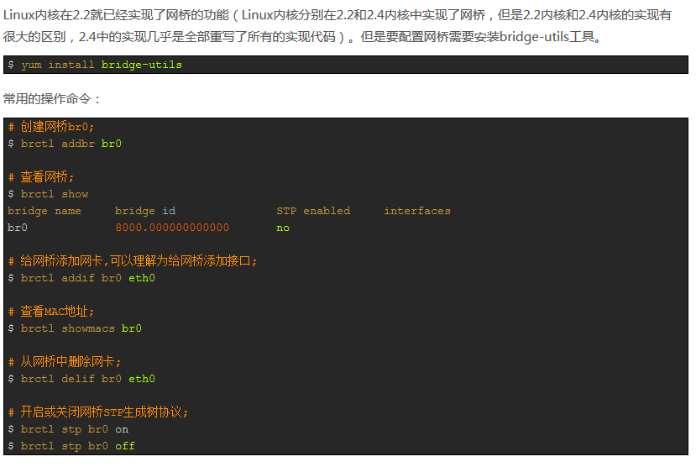
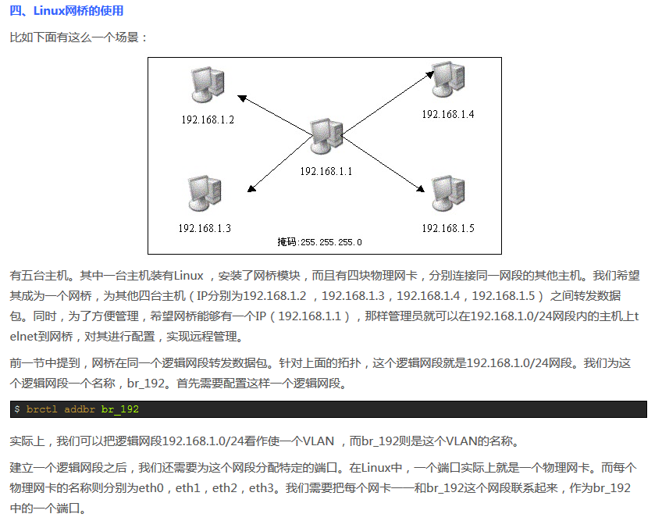
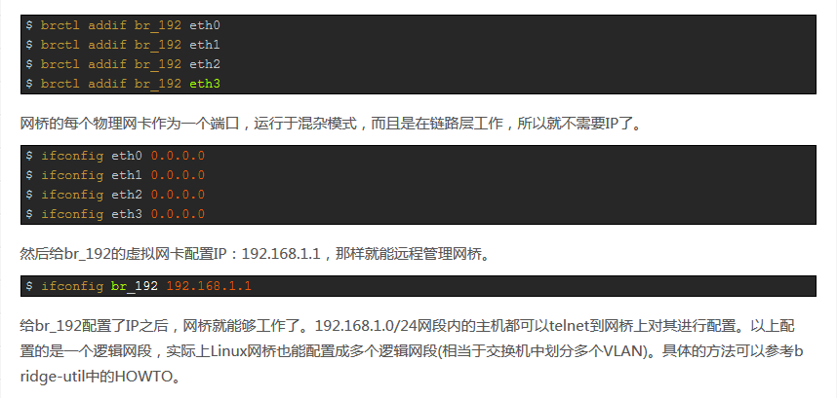
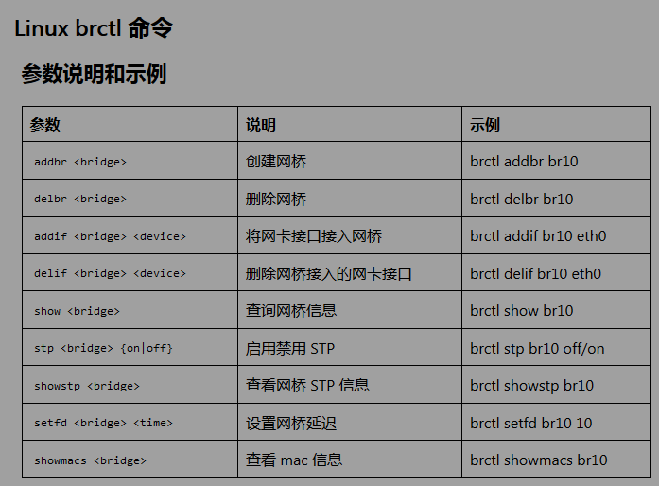
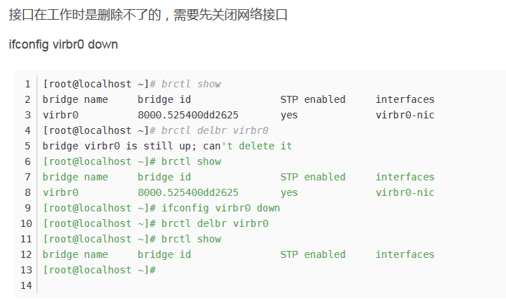
修改/etc/network/interfaces
auto ens33
iface ens33 inet manual
手动设置静态网桥IP
auto br0
iface br0 inet static
address 192.168.0.200
broadcast 192.168.0.255
netmask 255.255.255.0
gateway 192.168.0.1
dns-nameserver 192.168.0.1
#将ens33这个网卡加入网桥，可以添加多个网卡
bridge_ports ens33
DHCP自动 获取网桥IP地址
auto br0
iface br0 inet dhcp
bridge_ports ens33

network interfase
linux网络的重启
1、network manager 服务
这是通过命令行方式重启网络最简单的方法。它相当于是通过图形化界面重启网络（重启 Network-Manager 服务）。
sudo service network-manager restart 此时，网络图标会消失一会儿然后重新显示。
2、systemd
service 命令仅仅是这个方式的一个封装（同样的也是 init.d 系列脚本和 Upstart 相关命令的封装）。systemctl 命令的功能远多于 service 命令。通常我更喜欢使用这个命令。
sudo systemctl restart NetworkManager.service 这时，网络图标又会消失一会儿。 如果你想了解 systemctl 的其他选项, 可以参考 man 帮助文档。
3、nmcli
这是 Linux 上可以管理网络的另一个工具。这是一个功能强大而且实用的工具。很多系统管理员都喜欢使用该工具，因为它非常容易使用。
这种方法有两个操作步骤：关闭网络，再开启网络。
sudo nmcli networking off 这样就会关闭网络，网络图标会消失。接下来，再开启网络：
sudo nmcli networking on 你可以通过 man 帮助文档了解 nmcli 的更多用法。
4、ifup & ifdown
这两个命令直接操作网口，切换网口是否可以收发包的状态。这是 Linux 中最应该了解的网络命令 之一。
使用 ifdown 关闭所有网口，再使用 ifup 重新启用网口。
通常推荐的做法是将这两个命令一起使用。
sudo ifdown -a && sudo ifup -a 注意：这种方法不会让网络图标从系统托盘中消失，另外，各种网络连接也会断。
LINUX修改DNS方法
1、DNS的临时修改。（重启后失效）
vim /etc/resolv.conf //打开resolv.conf 文件
改为如下内容：
nameserver 8.8.8.8 #修改成你的主DNS
nameserver 8.8.7.7 #修改成你的备用DNS
2、DNS永久修改。（永久修改不失效）
vim /etc/resolvconf/resolv.conf.d/base //打开resolv.conf 文件
最后输入：
nameserver 8.8.8.8 #修改成你的主DNS
nameserver 8.8.7.7 #修改成你的备用DNS
PIPEWORK的使用
#安装pipework
git clone https://github.com/jpetazzo/pipework
cp ~/pipework/pipework /usr/local/bin/
#启动Docker容器。
docker run -itd --name test1 ubuntu /bin/bash
#配置容器网络，并连到网桥br0上。网关在IP地址后面加@指定。
#若主机环境中存在dhcp服务器，也可以通过dhcp的方式获取IP
#pipework br0 test1 dhcp
pipework br0 test1 10.10.101.150/24@10.10.101.254
#将主机eth0桥接到br0上，并把eth0的IP配置在br0上。这里由于是远程操作，中间网络会断掉，所以放在一条命令中执行。
ip addr add 10.10.101.105/24 dev br0; \
ip addr del 10.10.101.105/24 dev eth0; \
brctl addif br0 eth0; \
ip route del default; \
ip route add default gw 10.10.101.254 dev br0

